Creation Phase
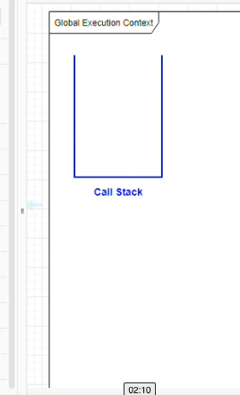
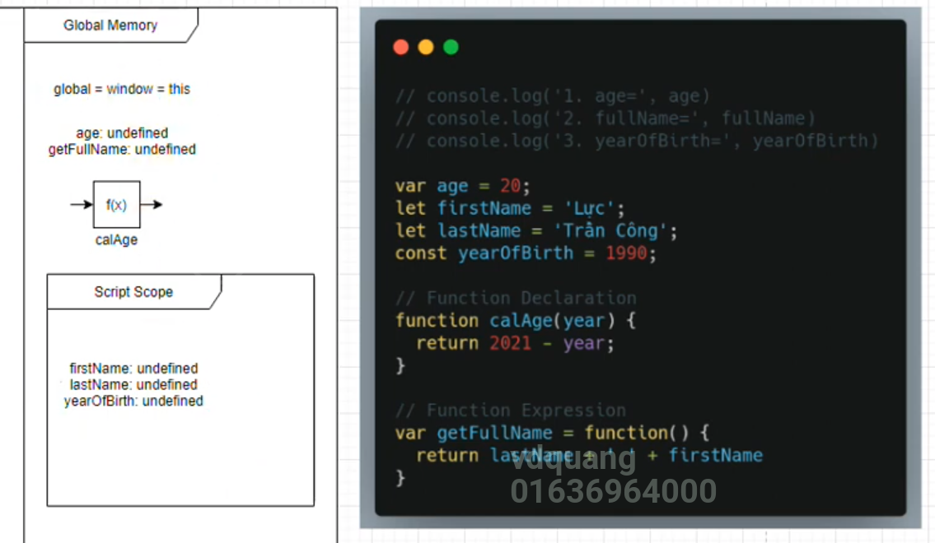
Giúp mình hiểu được các vấn đề liên quan đến tầm vực(Scope Chain) trong Javascript. Hiểu được từ khoá this trong Javascript
Creation Phase sẽ làm 3 việc: Setup memory, Định nghĩa Scope Chain, Ràng buộc từ khóa this
Setup memory(Variables Envionments): Để lưu các giá trị các biến các hàm mà mình sẽ sử dụng trong chương trình. Phải có bước này thì chương trình mới có thể hoạ động được
Định nghĩa Scope Chain: Trong Javascript có khá nhiều dạng scope khác nhau. Scope có nghĩa là tầm vực, có nghĩa là làm sao có thể chia sẻ các biến của mình cho các tầm vực khác, hàm khác, file khác
 | Global Scope
 | Script Scope
 | Block Scope
 | Function Scope
Ràng buộc từ khóa this (Ngoại trừ Arrow Function): Giúp dàng buộc từ khoá this vào trong ngữ cảnh thực thi. Đối với các function bình thường(ngoại trừ Arrow Function) thì nó sẽ tiến hành dàng buộc theo 3 dạng
 | Default binding: Dàng buộc mặc định
 | Implicit binding: Dàng buộc ngầm
 | Explicit binding: Dàng buộc tường minh
Đối với Arrow Function thì nó không tiến hành dàng buộc từ khoá this vào
Để cho chương trình có thể hoạt động được thì cần có Global Execution Context và Global Memory
Xét ở giai đọạn khởi tạo(Creation Phase) chương trình chưa thực thi gì. Giai đoạn này sẽ tiến hành setup memory setup biến môi trường. Có nghĩa là nó sẽ thực hiện quét hết toàn bộ chương trình để phân tích cứ pháp để tìm ra cú pháp nào
giành cho biến, cú pháp nào giành cho hàm để lưu vào trong memory để setup sẵn vùng nhớ để có thể tương tác và sau đó đến giai đoạn thực thi nó có vùng nhớ để lưu lại
Khi chạy lên Global Memory thì đầu tiên trình duyệt sẽ setup cho mình 1 biến đó là global, trong môi trường trình duyệt nó chính là biến window. Khi Global Memory được chạy thì mặc định nó sẽ dàng buộc cho mình 1 biến this nó chính là window
luôn
Liên quan đến tầm vực thì let và var có 2 tầm vực khác nhau, let và const có tầm vực nhỏ hơn var. Khi 1 biến được setup vào trong memory thì vì nó chưa được thực thi nên giá trị mặc định của nó là undefined
Biến var thì sẽ nằm trong tầm vực lơn hơn và nó nằm trong Global memory. Biến let và const thì nằm trong tầm vực nhỏ hơn và nằm trong Scipt Scope
javascript phân tích calAge là 1 dạng khai báo hàm, còn getFullName không phải là dạng khai báo hàm mà được coi là 1 biến được khai báo bằng var nên nó sẽ được lưu trong tầm vực global
Đối với hàm thì nó cũng được lưu ở trong tầm vực cao hơn

